汽车参数比较
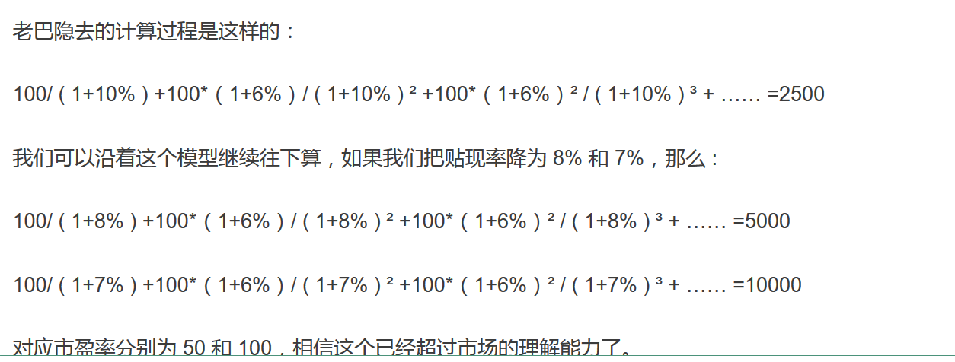
 |  | 一辆普通车的利润10%，如果架构较之前有上涨，则利润会增加
汽车关注 | 销售车辆
 | 销售预期
 | 新款车型销售，与预期
 | 利润率，负载率

2018年 | 长城汽车 | 上汽集团 | 长安汽车 | 比亚迪 | 吉利汽车
市盈率 | 18.21 | 9.65 | 20.24 | 55.04
市净率 | 1.81 | 1.48 | 1.08 | 2.98
每股净利润 | 0.57 | 3.08 | 0.25 | 0.93
股息率 | 1.63% | 6.16% | 4.25% | 0.25%
现金流
总市值 | 938.28亿 | 3397.55亿 | 492.75亿 | 1508亿
流通市值 | 619.65亿 | 3347.5亿 | 385.11亿 | 631.42亿

 | 查中证指数平均值 | 计算平均值
PE行业平均 | 14.9 | 16.033333333
PB行业平均

PE相对估值法 | 9.139 | 49.382666667 | 4.0083333333 | 14.911
PB相对估值法
现金流贴现估值法

